Macrosettori
 |  |  |  |  |  |  |  |  |  |  | NB: NON SI POSSONO CONFRONTARE I VALORI DEL PIEMONTE NORD CON I REPORT PRECEDENTI

PIEMONTE NORD
...
 |  |  |  |  |  |  |  |  |  |  | Consistenza
Industria |  | Servizi |  | Altro
1° sem. 2021 | Comp. % | 1° sem. 2021 | Comp. % | 1° sem. 2021 | Comp. % |  |  |  |  |  |  | Agricoltura | Industria | Servizi | Altro
118,990 | 24.9% | 302,416 | 63.4% | 1,117 | 0.2% |  |  |  |  |  | Piemonte Nord | 6,985 | 23,588 | 54,726 | 157
23,588 | 27.6% | 54,726 | 64.0% | 157 | 0.2%
...
5,151 | 27.7% | 11,868 | 63.9% | 41 | 0.2%
9,435 | 27.7% | 22,277 | 65.4% | 52 | 0.2%
4,245 | 28.1% | 10,037 | 66.5% | 23 | 0.2%
4,757 | 26.9% | 10,544 | 59.6% | 41 | 0.2%
...
 |  | Industria |  |  | Servizi |  |  | Altro
Var. ass. 20-21 | Var. % 20-21 | 1° sem. 2021 | Var. ass. 20-21 | Var. % 20-21 | 1° sem. 2021 | Var. ass. 20-21 | Var. % 20-21 | 1° sem. 2021 | Var. ass. 20-21 | Var. % 20-21
-143 | -0.3% | 118,990 | 1,167 | 1.0% | 302,416 | 2,826 | 0.9% | 1,117 | 77 | 7.4%
-8 | -0.1% | 23,588 | 163 | 0.7% | 54,726 | 445 | 0.8% | 157 | 16 | 11.3%
...
-1 | -0.1% | 5,151 | -27 | -0.5% | 11,868 | 75 | 0.6% | 41 | -1 | -2.4%
6 | 0.3% | 9,435 | 130 | 1.4% | 22,277 | 202 | 0.9% | 52 | 10 | 23.8%
-3 | -0.4% | 4,245 | 24 | 0.6% | 10,037 | 135 | 1.4% | 23 | 5 | 27.8%
-10 | -0.4% | 4,757 | 36 | 0.8% | 10,544 | 33 | 0.3% | 41 | 2 | 5.1%
...
REGIONE
 | Agricoltura | Industria | Servizi
2016 | 100 | 100 | 100
2017 | 98 | 99 | 100
2018 | 97 | 98 | 101
2019 | 95 | 96 | 101
2020 | 94 | 96 | 101
1_2021 | 94 | 97 | 102
2020 | 1_2021 | Var. ass. 16-21 | Var. % 16-21
54,824 | 54,681 | -3,443 | -5.9%
117,823 | 118,990 | -3,682 | -3.0%
299,590 | 302,416 | 5,029 | 1.7%
1,040 | 1,117 | -218 | -16.3%
473,277 | 477,204 | -2,314 | -0.5%
...
2020 | 1_2021
94 | 94
96 | 97
101 | 102

PIEMONTE NORD
 | Agricoltura | Industria | Servizi
2016 | 100 | 100 | 100
2017 | 100 | 99 | 100
2018 | 99 | 98 | 100
2019 | 98 | 96 | 99
2020 | 97 | 95 | 99
1_2021 | 97 | 95 | 100
...
2020 | 1_2021 | Var. ass. 16-21 | Var. % 16-21
6,993 | 6,985 | -230 | -3.2%
23,425 | 23,588 | -1,119 | -4.5%
54,281 | 54,726 | -215 | -0.4%
141 | 157 | -90 | -36.4%
84,840 | 85,456 | -1,654 | -1.9%
...
2020 | 1_2021
97 | 97
95 | 95
99 | 100

BIELLA
 | Agricoltura | Industria | Servizi
2016 | 100 | 100 | 100
2017 | 100 | 98 | 100
2018 | 99 | 96 | 99
2019 | 98 | 94 | 98
2020 | 97 | 93 | 97
1_2021 | 97 | 92 | 98
...
2020 | 1_2021 | Var. ass. 16-21 | Var. % 16-21
1,523 | 1,522 | -43 | -2.7%
5,178 | 5,151 | -423 | -7.6%
11,793 | 11,868 | -287 | -2.4%
42 | 41 | -36 | -46.8%
18,536 | 18,582 | -789 | -4.1%
...
2020 | 1_2021
97 | 97
93 | 92
97 | 98

NOVARA
 | Agricoltura | Industria | Servizi
2016 | 100 | 100 | 100
2017 | 101 | 100 | 101
2018 | 100 | 99 | 100
2019 | 99 | 95 | 99
2020 | 98 | 94 | 99
1_2021 | 99 | 95 | 100
...
2020 | 1_2021 | Var. ass. 16-21 | Var. % 16-21
2,311 | 2,317 | -31 | -1.3%
9,305 | 9,435 | -462 | -4.7%
22,075 | 22,277 | -37 | -0.2%
42 | 52 | -29 | -35.8%
33,733 | 34,081 | -559 | -1.6%
...
2020 | 1_2021
98 | 99
94 | 95
99 | 100

VERBANO CUSIO OSSOLA
 | Agricoltura | Industria | Servizi
2016 | 100 | 100 | 100
2017 | 101 | 99 | 100
2018 | 102 | 98 | 101
2019 | 100 | 97 | 101
2020 | 99 | 96 | 100
1_2021 | 99 | 97 | 102
...
2020 | 1_2021 | Var. ass. 16-21 | Var. % 16-21
795 | 792 | -8 | -1.0%
4,221 | 4,245 | -143 | -3.3%
9,902 | 10,037 | 163 | 1.7%
18 | 23 | -24 | -51.1%
14,936 | 15,097 | -12 | -0.1%
...
2020 | 1_2021
99 | 99
96 | 97
100 | 102
...
VERCELLI
 | Agricoltura | Industria | Servizi
2016 | 100 | 100 | 100
2017 | 98 | 99 | 100
2018 | 96 | 98 | 100
2019 | 95 | 97 | 100
2020 | 94 | 97 | 99
1_2021 | 94 | 98 | 99
2020 | 1_2021 | Var. ass. 16-21 | Var. % 16-21
2,364 | 2,354 | -148 | -5.9%
4,721 | 4,757 | -91 | -1.9%
10,511 | 10,544 | -54 | -0.5%
39 | 41 | -1 | -2.4%
17,635 | 17,696 | -294 | -1.6%
...
2020 | 1_2021
94 | 94
97 | 98
99 | 99

1. Settori
 |  |  |  |  |  |  |  | NB: NON SI POSSONO CONFRONTARE I VALORI DEL PIEMONTE NORD CON I REPORT PRECEDENTI

PIEMONTE NORD
 | Piemonte Nord
Commercio | 22,108
Turismo | 8,945
Servizi | 23,673
...
 |  |  |  |  |  |  |  | Consistenza
Turismo |  | Servizi
1° sem. 2021 | Comp. % | 1° sem. 2021 | Comp. % |  |  |  |  |  | Commercio | Turismo | Servizi
43,091 | 14.2% | 139,647 | 46.2% |  |  |  |  | Piemonte Nord | 22,108 | 8,945 | 23,673
8,945 | 16.3% | 23,673 | 43.3%
...
1,579 | 13.3% | 5,651 | 47.6%
3,320 | 14.9% | 10,240 | 46.0%
2,387 | 23.8% | 3,687 | 36.7%
1,659 | 15.7% | 4,095 | 38.8%
...
 |  | Turismo |  |  | Servizi
Var. ass. 20-21 | Var. % 20-21 | 1° sem. 2021 | Var. ass. 20-21 | Var. % 20-21 | 1° sem. 2021 | Var. ass. 20-21 | Var. % 20-21
670 | 0.6% | 43,091 | 287 | 0.7% | 139,647 | 1,869 | 1.4%
42 | 0.2% | 8,945 | 105 | 1.2% | 23,673 | 298 | 1.3%
...
-12 | -0.3% | 1,579 | 21 | 1.3% | 5,651 | 66 | 1.2%
29 | 0.3% | 3,320 | 36 | 1.1% | 10,240 | 137 | 1.4%
34 | 0.9% | 2,387 | 47 | 2.0% | 3,687 | 54 | 1.5%
-9 | -0.2% | 1,659 | 1 | 0.1% | 4,095 | 41 | 1.0%
...
REGIONE
 | Commercio | Turismo | Servizi
2016 | 100 | 100 | 100
2017 | 100 | 102 | 101
2018 | 99 | 103 | 102
2019 | 97 | 104 | 103
2020 | 96 | 105 | 104
1_2021 | 97 | 105 | 105
2020 | 1_2021 | Var. ass. 16-21 | Var. % 16-21
119,008 | 119,678 | -4,065 | -3.3%
42,804 | 43,091 | 2,211 | 5.4%
137,778 | 139,647 | 6,883 | 5.2%
299,590 | 302,416 | 5,029 | 1.7%
...
2020 | 1_2021
96 | 97
105 | 105
104 | 105

PIEMONTE NORD
 | Commercio | Turismo | Servizi
2016 | 100 | 100 | 100
2017 | 99 | 101 | 101
2018 | 98 | 103 | 101
2019 | 95 | 104 | 101
2020 | 94 | 104 | 102
1_2021 | 94 | 105 | 103
...
2020 | 1_2021 | Var. ass. 16-21 | Var. % 16-21
22,066 | 22,108 | -1,319 | -5.6%
8,840 | 8,945 | 445 | 5.2%
23,375 | 23,673 | 659 | 2.9%
54,281 | 54,726 | -215 | -0.4%
...
2020 | 1_2021
94 | 94
104 | 105
102 | 103

BIELLA
 | Commercio | Turismo | Servizi
2016 | 100 | 100 | 100
2017 | 99 | 102 | 100
2018 | 98 | 102 | 100
2019 | 95 | 103 | 99
2020 | 93 | 104 | 99
1_2021 | 93 | 105 | 100
...
2020 | 1_2021 | Var. ass. 16-21 | Var. % 16-21
4,650 | 4,638 | -358 | -7.2%
1,558 | 1,579 | 81 | 5.4%
5,585 | 5,651 | -10 | -0.2%
11,793 | 11,868 | -287 | -2.4%
...
2020 | 1_2021
93 | 93
104 | 105
99 | 100

NOVARA
 | Commercio | Turismo | Servizi
2016 | 100 | 100 | 100
2017 | 100 | 101 | 101
2018 | 98 | 103 | 101
2019 | 95 | 102 | 102
2020 | 94 | 102 | 102
1_2021 | 94 | 104 | 104
...
2020 | 1_2021 | Var. ass. 16-21 | Var. % 16-21
8,688 | 8,717 | -530 | -5.7%
3,284 | 3,320 | 114 | 3.6%
10,103 | 10,240 | 379 | 3.8%
22,075 | 22,277 | -37 | -0.2%
...
2020 | 1_2021
94 | 94
102 | 104
102 | 104

VERBANO CUSIO OSSOLA
 | Commercio | Turismo | Servizi
2016 | 100 | 100 | 100
2017 | 99 | 102 | 100
2018 | 99 | 103 | 102
2019 | 96 | 106 | 102
2020 | 95 | 107 | 103
1_2021 | 96 | 109 | 104
...
2020 | 1_2021 | Var. ass. 16-21 | Var. % 16-21
3,929 | 3,963 | -177 | -4.3%
2,340 | 2,387 | 191 | 8.7%
3,633 | 3,687 | 149 | 4.2%
9,902 | 10,037 | 163 | 1.7%
...
2020 | 1_2021
95 | 96
107 | 109
103 | 104
...
VERCELLI
 | Commercio | Turismo | Servizi
2016 | 100 | 100 | 100
2017 | 99 | 102 | 101
2018 | 98 | 102 | 102
2019 | 96 | 103 | 103
2020 | 95 | 104 | 103
1_2021 | 95 | 104 | 104
2020 | 1_2021 | Var. ass. 16-21 | Var. % 16-21
4,799 | 4,790 | -254 | -5.0%
1,658 | 1,659 | 59 | 3.7%
4,054 | 4,095 | 141 | 3.6%
10,511 | 10,544 | -54 | -0.5%
...
2020 | 1_2021
95 | 95
104 | 104
103 | 104

1. Tipologie
 |  |  |  |  |  |  |  | NB: NON SI POSSONO CONFRONTARE I VALORI DEL PIEMONTE NORD CON I REPORT PRECEDENTI

PIEMONTE NORD
 | Piemonte Nord
Sedi principali | 41,522
UL secondarie con sede IP | 6,341
UL secondarie con sede FP | 6,863
...
 |  |  |  |  |  |  |  | Consistenza
UL secondarie con sede in provincia |  | UL secondarie con sede fuori provincia
1° sem. 2021 | Comp. % | 1° sem. 2021 | Comp. % |  |  |  |  |  | Sedi principali | UL secondarie con sede IP | UL secondarie con sede FP
42,293 | 14.0% | 25,462 | 8.4% |  |  |  |  | Piemonte Nord | 41,522 | 6,341 | 6,863
6,341 | 11.6% | 6,863 | 12.5%
...
1,381 | 11.6% | 1,150 | 9.7%
2,458 | 11.0% | 3,120 | 14.0%
1,423 | 14.2% | 1,165 | 11.6%
1,079 | 10.2% | 1,428 | 13.5%
...
 |  | UL secondarie con sede in provincia |  |  | UL secondarie con sede fuori provincia
Var. ass. 20-21 | Var. % 20-21 | 1° sem. 2021 | Var. ass. 20-21 | Var. % 20-21 | 1° sem. 2021 | Var. ass. 20-21 | Var. % 20-21
2,185 | 0.9% | 42,293 | 387 | 0.9% | 25,462 | 254 | 1.0%
344 | 0.8% | 6,341 | 70 | 1.1% | 6,863 | 31 | 0.5%
...
52 | 0.6% | 1,381 | 4 | 0.3% | 1,150 | 19 | 1.7%
182 | 1.1% | 2,458 | 30 | 1.2% | 3,120 | -10 | -0.3%
78 | 1.1% | 1,423 | 25 | 1.8% | 1,165 | 32 | 2.8%
32 | 0.4% | 1,079 | 11 | 1.0% | 1,428 | -10 | -0.7%
...
REGIONE
 | Sedi principali | UL secondarie con sede IP | UL secondarie con sede FP
2016 | 100 | 100 | 100
2017 | 100 | 102 | 103
2018 | 100 | 103 | 105
2019 | 99 | 104 | 107
2020 | 99 | 105 | 108
1_2021 | 100 | 106 | 109
2020 | 1_2021 | Var. ass. 16-21 | Var. % 16-21
232,476 | 234,661 | 504 | 0.2%
41,906 | 42,293 | 2,337 | 5.8%
25,208 | 25,462 | 2,188 | 9.4%
299,590 | 302,416 | 5,029 | 1.7%
...
2020 | 1_2021
99 | 100
105 | 106
108 | 109

PIEMONTE NORD
 | Sedi principali | UL secondarie con sede IP | UL secondarie con sede FP
2016 | 100 | 100 | 100
2017 | 100 | 102 | 102
2018 | 99 | 104 | 103
2019 | 98 | 103 | 105
2020 | 97 | 103 | 106
1_2021 | 98 | 105 | 106
...
2020 | 1_2021 | Var. ass. 16-21 | Var. % 16-21
41,178 | 41,522 | -879 | -2.1%
6,271 | 6,341 | 276 | 4.6%
6,832 | 6,863 | 388 | 6.0%
54,281 | 54,726 | -215 | -0.4%
...
2020 | 1_2021
97 | 98
103 | 105
106 | 106

BIELLA
 | Sedi principali | UL secondarie con sede IP | UL secondarie con sede FP
2016 | 100 | 100 | 100
2017 | 99 | 102 | 101
2018 | 98 | 102 | 103
2019 | 97 | 102 | 105
2020 | 96 | 100 | 105
1_2021 | 96 | 100 | 106
...
2020 | 1_2021 | Var. ass. 16-21 | Var. % 16-21
9,285 | 9,337 | -361 | -3.7%
1,377 | 1,381 | 6 | 0.4%
1,131 | 1,150 | 68 | 6.3%
11,793 | 11,868 | -287 | -2.4%
...
2020 | 1_2021
96 | 96
100 | 100
105 | 106

NOVARA
 | Sedi principali | UL secondarie con sede IP | UL secondarie con sede FP
2016 | 100 | 100 | 100
2017 | 100 | 102 | 103
2018 | 99 | 104 | 103
2019 | 97 | 101 | 105
2020 | 97 | 104 | 105
1_2021 | 98 | 105 | 105
...
2020 | 1_2021 | Var. ass. 16-21 | Var. % 16-21
16,517 | 16,699 | -302 | -1.8%
2,428 | 2,458 | 116 | 5.0%
3,130 | 3,120 | 149 | 5.0%
22,075 | 22,277 | -37 | -0.2%
...
2020 | 1_2021
97 | 98
104 | 105
105 | 105

VERBANO CUSIO OSSOLA
 | Sedi principali | UL secondarie con sede IP | UL secondarie con sede FP
2016 | 100 | 100 | 100
2017 | 100 | 100 | 103
2018 | 100 | 105 | 103
2019 | 99 | 108 | 103
2020 | 98 | 108 | 104
1_2021 | 99 | 110 | 107
...
2020 | 1_2021 | Var. ass. 16-21 | Var. % 16-21
7,371 | 7,449 | -45 | -0.6%
1,398 | 1,423 | 128 | 9.9%
1,133 | 1,165 | 80 | 7.4%
9,902 | 10,037 | 163 | 1.7%
...
2020 | 1_2021
98 | 99
108 | 110
104 | 107
...
VERCELLI
 | Sedi principali | UL secondarie con sede IP | UL secondarie con sede FP
2016 | 100 | 100 | 100
2017 | 100 | 101 | 102
2018 | 99 | 102 | 105
2019 | 99 | 100 | 106
2020 | 98 | 101 | 108
1_2021 | 98 | 102 | 107
2020 | 1_2021 | Var. ass. 16-21 | Var. % 16-21
8,005 | 8,037 | -171 | -2.1%
1,068 | 1,079 | 26 | 2.5%
1,438 | 1,428 | 91 | 6.8%
10,511 | 10,544 | -54 | -0.5%
...
2020 | 1_2021
98 | 98
101 | 102
108 | 107

1. Natura giuridica
 |  |  |  |  |  |  |  |  |  |  | NB: NON SI POSSONO CONFRONTARE I VALORI DEL PIEMONTE NORD CON I REPORT PRECEDENTI

PIEMONTE NORD
...
 |  |  |  |  |  |  |  |  |  |  | Consistenza
Società di capitali |  | Società di persone |  | Altre forme
1° sem. 2021 | Comp. % | 1° sem. 2021 | Comp. % | 1° sem. 2021 | Comp. % |  |  |  |  |  |  | Imprese individuali | Società di capitali | Società di persone | Altre forme
81,001 | 26.8% | 68,368 | 22.6% | 11,110 | 3.7% |  |  |  |  |  | Piemonte Nord | 26,004 | 15,277 | 11,360 | 2,085
15,277 | 27.9% | 11,360 | 20.8% | 2,085 | 3.8%
...
2,950 | 13.2% | 3,391 | 15.2% | 419 | 1.9%
7,267 | 32.6% | 3,841 | 17.2% | 845 | 3.8%
2,501 | 24.9% | 2,090 | 20.8% | 427 | 4.3%
2,559 | 24.3% | 2,038 | 19.3% | 394 | 3.7%
...
 |  | Società di capitali |  |  | Società di persone |  |  | Altre forme
Var. ass. 20-21 | Var. % 20-21 | 1° sem. 2021 | Var. ass. 20-21 | Var. % 20-21 | 1° sem. 2021 | Var. ass. 20-21 | Var. % 20-21 | 1° sem. 2021 | Var. ass. 20-21 | Var. % 20-21
1,277 | 0.9% | 81,001 | 2,017 | 2.6% | 68,368 | -500 | -0.7% | 11,110 | 32 | 0.3%
189 | 0.7% | 15,277 | 258 | 1.7% | 11,360 | -9 | -0.1% | 2,085 | 7 | 0.3%
...
30 | 0.6% | 2,950 | 46 | 1.6% | 3,391 | -4 | -0.1% | 419 | 3 | 0.7%
93 | 0.9% | 7,267 | 111 | 1.6% | 3,841 | 6 | 0.2% | 845 | -8 | -0.9%
70 | 1.4% | 2,501 | 56 | 2.3% | 2,090 | 3 | 0.1% | 427 | 6 | 1.4%
-4 | -0.1% | 2,559 | 45 | 1.8% | 2,038 | -14 | -0.7% | 394 | 6 | 1.5%
...
REGIONE
 | Imprese individuali | Società di capitali | Società di persone
2016 | 100 | 100 | 100
2017 | 100 | 105 | 98
2018 | 99 | 109 | 96
2019 | 99 | 112 | 93
2020 | 99 | 116 | 91
1_2021 | 100 | 119 | 90
2020 | 1_2021 | Var. ass. 16-21 | Var. % 16-21
140,660 | 141,937 | -89 | -0.1%
78,984 | 81,001 | 12,760 | 18.7%
68,868 | 68,368 | -7,583 | -10.0%
11,078 | 11,110 | -59 | -0.5%
299,590 | 302,416 | 5,029 | 1.7%
...
2020 | 1_2021
99 | 100
116 | 119
91 | 90

PIEMONTE NORD
 | Imprese individuali | Società di capitali | Società di persone
2016 | 100 | 100 | 100
2017 | 100 | 104 | 98
2018 | 98 | 108 | 96
2019 | 97 | 110 | 92
2020 | 96 | 113 | 90
1_2021 | 97 | 114 | 90
...
2020 | 1_2021 | Var. ass. 16-21 | Var. % 16-21
25,815 | 26,004 | -782 | -2.9%
15,019 | 15,277 | 1,933 | 14.5%
11,369 | 11,360 | -1,263 | -10.0%
2,078 | 2,085 | -103 | -4.7%
54,281 | 54,726 | -215 | -0.4%
...
2020 | 1_2021
96 | 97
113 | 114
90 | 90

BIELLA
 | Imprese individuali | Società di capitali | Società di persone
2016 | 100 | 100 | 100
2017 | 99 | 104 | 98
2018 | 98 | 107 | 96
2019 | 96 | 110 | 92
2020 | 95 | 113 | 90
1_2021 | 95 | 114 | 90
...
2020 | 1_2021 | Var. ass. 16-21 | Var. % 16-21
5,078 | 5,108 | -262 | -4.9%
2,904 | 2,950 | 369 | 14.3%
3,395 | 3,391 | -393 | -10.4%
416 | 419 | -1 | -0.2%
11,793 | 11,868 | -287 | -2.4%
...
2020 | 1_2021
95 | 95
113 | 114
90 | 90

NOVARA
 | Imprese individuali | Società di capitali | Società di persone
2016 | 100 | 100 | 100
2017 | 100 | 104 | 98
2018 | 98 | 108 | 96
2019 | 97 | 108 | 91
2020 | 96 | 111 | 89
1_2021 | 97 | 113 | 89
...
2020 | 1_2021 | Var. ass. 16-21 | Var. % 16-21
10,231 | 10,324 | -334 | -3.1%
7,156 | 7,267 | 839 | 13.1%
3,835 | 3,841 | -463 | -10.8%
853 | 845 | -79 | -8.5%
22,075 | 22,277 | -37 | -0.2%
...
2020 | 1_2021
96 | 97
111 | 113
89 | 89

VERBANO CUSIO OSSOLA
 | Imprese individuali | Società di capitali | Società di persone
2016 | 100 | 100 | 100
2017 | 100 | 104 | 98
2018 | 100 | 107 | 97
2019 | 100 | 110 | 94
2020 | 99 | 113 | 92
1_2021 | 100 | 116 | 92
...
2020 | 1_2021 | Var. ass. 16-21 | Var. % 16-21
4,949 | 5,019 | 15 | 0.3%
2,445 | 2,501 | 341 | 15.8%
2,087 | 2,090 | -188 | -8.3%
421 | 427 | -5 | -1.2%
9,902 | 10,037 | 163 | 1.7%
...
2020 | 1_2021
99 | 100
113 | 116
92 | 92
...
VERCELLI
 | Imprese individuali | Società di capitali | Società di persone
2016 | 100 | 100 | 100
2017 | 100 | 105 | 98
2018 | 98 | 109 | 96
2019 | 98 | 113 | 93
2020 | 97 | 116 | 91
1_2021 | 97 | 118 | 90
2020 | 1_2021 | Var. ass. 16-21 | Var. % 16-21
5,557 | 5,553 | -201 | -3.5%
2,514 | 2,559 | 384 | 17.7%
2,052 | 2,038 | -219 | -9.7%
388 | 394 | -18 | -4.4%
10,511 | 10,544 | -54 | -0.5%
...
2020 | 1_2021
97 | 97
116 | 118
91 | 90

1. Specializzazione
INDICE DI SPECIALIZZAZIONE DEL TERZIARIO AL 1° SEM. 2021

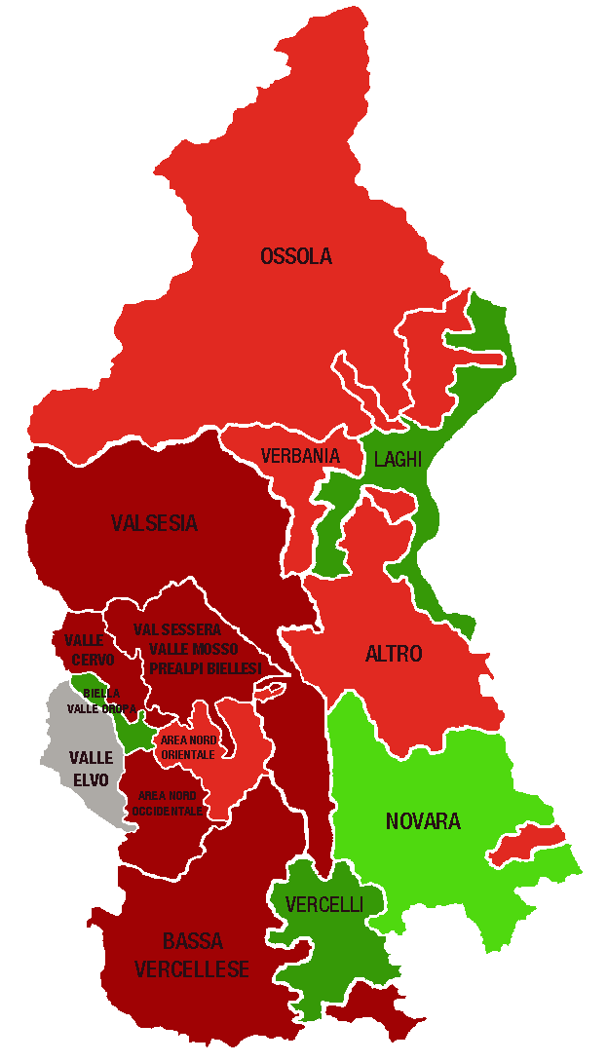
 |  |  |  | A MANO
Piemonte Nord. Indice di specializzazione del terziario per area territoriale, 1° sem. 2021 |  |  | DELEGAZIONI | INDICE valori
 |  |  | BIELLA | 1.00
 | Area | Indice di specializzazione | Biella, Valle Oropa | 1.25
 | PROVINCE |  | Valle Elvo | 0.76
 | Verbano Cusio Ossola | 1.04 | Valle Cervo | 0.86
 | Novara | 1.02 | Val Sessera, Valle Mosso e Prealpi Biellesi | 0.83
 | Biella | 1.00 | Area Nord Occidentale (pianura) | 0.86
 | Vercelli | 0.93 | Area Nord Orientale (pianura) | 0.93
 | DELEGAZIONI |  | NOVARA | 1.02
 | Biella, Valle Oropa | 1.25 | VCO | 1.04
 | Laghi | 1.13 | Novara | 1.08
 | Vercelli | 1.11 | Ossola | 0.95
 | Novara | 1.08 | Verbania | 0.93
 | Ossola | 0.95 | Laghi | 1.13
 | Area Nord Orientale (pianura) | 0.93 | Altro | 0.92
 | Verbania | 0.93 | VERCELLI | 0.93
 | Altro | 0.92 | Vercelli | 1.11
 | Valsesia | 0.89 | Valsesia | 0.89
 | Valle Cervo | 0.86 | Bassa vercellese | 0.80
 | Area Nord Occidentale (pianura) | 0.86 | PIEMONTE NORD | 1.00
 | Val Sessera, Valle Mosso e Prealpi Biellesi | 0.83
 | Bassa vercellese | 0.80
 | Valle Elvo | 0.76 | DELEGAZIONI | TOTALE TERZIARIO
...
 |  |  | Biella, Valle Oropa
 |  |  | Valle Elvo
 |  |  | Valle Cervo
 |  |  | Val Sessera, Valle Mosso e Prealpi Biellesi
 |  |  | Area Nord Occidentale (pianura)
 | LEGENDA | VALORE DELL'INDICE | Area Nord Orientale (pianura)
 |  | > 1,1 | Novara
 |  | DA 1 A 1,1 | Ossola
 |  | DA 0,9 A 1 | Verbania
 |  | DA 0,8 A 0,9 | Laghi
 |  | <0,8 | Altro
 |  |  | Vercelli
 |  |  | Valsesia
 |  |  | Bassa vercellese

 |  |  | PIEMONTE NORD
 |  |  |  | TOTALE TERZIARIO
...
 |  |  | Piemonte Nord

 |  |  | CLASSIFICA
...

2. Rete distributiva
 |  |  |  |  |  |  |  | UNITÀ LOCALI DEL COMMERCIO PER MODALITÀ DI DISTRIBUZIONE - CONSISTENZA AL 1° SEM. 2021+V2:AB19

PIEMONTE NORD
 | Piemonte Nord
Ingrosso | 6,573
Dettaglio | 12,888
Altre attività commerciali | 2,647
...
 |  |  |  |  |  |  |  | Consistenza
Dettaglio |  | Altre attività commerciali
1° sem. 2021 | Comp. % | 1° sem. 2021 | Comp. % |  |  |  |  |  | Ingrosso | Dettaglio | Altre attività commerciali
66,181 | 55.3% | 16,084 | 13.4% |  |  |  |  | Piemonte Nord | 6,573 | 12,888 | 2,647
12,888 | 58.3% | 2,647 | 12.0%
...
2,481 | 53.5% | 591 | 12.7%
4,956 | 56.9% | 1,024 | 11.7%
2,549 | 64.3% | 435 | 11.0%
2,902 | 60.6% | 597 | 12.5%
...
 |  | Dettaglio |  |  | Altre attività commerciali
Var. ass. 20-21 | Var. % 20-21 | 1° sem. 2021 | Var. ass. 20-21 | Var. % 20-21 | 1° sem. 2021 | Var. ass. 20-21 | Var. % 20-21
67 | 0.2% | 66,181 | 445 | 0.7% | 16,084 | 158 | 1.0%
-32 | -0.5% | 12,888 | 68 | 0.5% | 2,647 | 6 | 0.2%
...
-36 | -2.2% | 2,481 | 23 | 0.9% | 591 | 1 | 0.2%
2 | 0.1% | 4,956 | 17 | 0.3% | 1,024 | 10 | 1.0%
-4 | -0.4% | 2,549 | 36 | 1.4% | 435 | 2 | 0.5%
6 | 0.5% | 2,902 | -8 | -0.3% | 597 | -7 | -1.2%
...
REGIONE
 | Ingrosso | Dettaglio | Altre attività commerciali
2016 | 100 | 100 | 100
2017 | 100 | 99 | 102
2018 | 99 | 98 | 104
2019 | 97 | 95 | 105
2020 | 97 | 94 | 107
1_2021 | 97 | 94 | 108
2020 | 1_2021 | Var. ass. 16-21 | Var. % 16-21
37,346 | 37,413 | -1,169 | -3.0%
65,736 | 66,181 | -4,049 | -5.8%
15,926 | 16,084 | 1,153 | 7.7%
119,008 | 119,678 | -4,065 | -3.3%
...
2020 | 1_2021
97 | 97
94 | 94
107 | 108

PIEMONTE NORD
 | Ingrosso | Dettaglio | Altre attività commerciali
2016 | 100 | 100 | 100
2017 | 100 | 99 | 103
2018 | 97 | 97 | 103
2019 | 95 | 94 | 104
2020 | 95 | 92 | 105
1_2021 | 94 | 93 | 105
...
2020 | 1_2021 | Var. ass. 16-21 | Var. % 16-21
6,605 | 6,573 | -416 | -6.0%
12,820 | 12,888 | -1,024 | -7.4%
2,641 | 2,647 | 121 | 4.8%
22,066 | 22,108 | -1,319 | -5.6%
...
2020 | 1_2021
95 | 94
92 | 93
105 | 105

BIELLA
 | Ingrosso | Dettaglio | Altre attività commerciali
2016 | 100 | 100 | 100
2017 | 98 | 98 | 104
2018 | 97 | 97 | 103
2019 | 95 | 93 | 105
2020 | 94 | 90 | 106
1_2021 | 92 | 91 | 106
...
2020 | 1_2021 | Var. ass. 16-21 | Var. % 16-21
1,602 | 1,566 | -142 | -8.3%
2,458 | 2,481 | -248 | -9.1%
590 | 591 | 32 | 5.7%
4,650 | 4,638 | -358 | -7.2%
...
2020 | 1_2021
94 | 92
90 | 91
106 | 106

NOVARA
 | Ingrosso | Dettaglio | Altre attività commerciali
2016 | 100 | 100 | 100
2017 | 101 | 99 | 103
2018 | 96 | 98 | 104
2019 | 93 | 94 | 105
2020 | 93 | 92 | 104
1_2021 | 94 | 93 | 105
...
2020 | 1_2021 | Var. ass. 16-21 | Var. % 16-21
2,735 | 2,737 | -189 | -6.5%
4,939 | 4,956 | -392 | -7.3%
1,014 | 1,024 | 51 | 5.2%
8,688 | 8,717 | -530 | -5.7%
...
2020 | 1_2021
93 | 94
92 | 93
104 | 105

VERBANO CUSIO OSSOLA
 | Ingrosso | Dettaglio | Altre attività commerciali
2016 | 100 | 100 | 100
2017 | 99 | 99 | 101
2018 | 98 | 98 | 103
2019 | 96 | 96 | 101
2020 | 94 | 94 | 101
1_2021 | 94 | 96 | 102
...
2020 | 1_2021 | Var. ass. 16-21 | Var. % 16-21
983 | 979 | -68 | -6.5%
2,513 | 2,549 | -117 | -4.4%
433 | 435 | 8 | 1.9%
3,929 | 3,963 | -177 | -4.3%
...
2020 | 1_2021
94 | 94
94 | 96
101 | 102
...
VERCELLI
 | Ingrosso | Dettaglio | Altre attività commerciali
2016 | 100 | 100 | 100
2017 | 101 | 98 | 103
2018 | 100 | 96 | 103
2019 | 99 | 94 | 103
2020 | 98 | 92 | 107
1_2021 | 99 | 92 | 105
2020 | 1_2021 | Var. ass. 16-21 | Var. % 16-21
1,285 | 1,291 | -17 | -1.3%
2,910 | 2,902 | -267 | -8.4%
604 | 597 | 30 | 5.3%
4,799 | 4,790 | -254 | -5.0%
...
2020 | 1_2021
98 | 99
92 | 92
107 | 105

2. Categorie dettaglio
 |  |  |  |  |  |  |  |  |  |  | NB: NON SI POSSONO CONFRONTARE I VALORI DEL PIEMONTE NORD CON I REPORT PRECEDENTI

PIEMONTE NORD
...
 |  |  |  |  |  |  |  |  |  |  | Consistenza
Moda-Fashion |  | Casa e arredo |  | Altre attività al dettaglio
1° sem. 2021 | Comp. % | 1° sem. 2021 | Comp. % | 1° sem. 2021 | Comp. % |  |  |  |  |  |  | Alimentare | Moda-Fashion | Casa e arredo | Altre attività commerciali
14,937 | 22.6% | 5,952 | 9.0% | 27,429 | 41.4% |  |  |  |  |  | Piemonte Nord | 3,199 | 3,067 | 1,199 | 5,423
3,067 | 23.8% | 1,199 | 9.3% | 5,423 | 42.1%
...
568 | 22.9% | 249 | 10.0% | 986 | 39.7%
1,233 | 24.9% | 433 | 8.7% | 2,094 | 42.3%
643 | 25.2% | 261 | 10.2% | 1,054 | 41.3%
623 | 21.5% | 256 | 8.8% | 1,289 | 44.4%
...
 |  | Moda-Fashion |  |  | Casa e arredo |  |  | Altre attività al dettaglio
Var. ass. 20-21 | Var. % 20-21 | 1° sem. 2021 | Var. ass. 20-21 | Var. % 20-21 | 1° sem. 2021 | Var. ass. 20-21 | Var. % 20-21 | 1° sem. 2021 | Var. ass. 20-21 | Var. % 20-21
192 | 1.1% | 14,937 | -9 | -0.1% | 5,952 | 0 | 0.0% | 27,429 | 262 | 1.0%
1 | 0.0% | 3,067 | -17 | -0.6% | 1,199 | 13 | 1.1% | 5,423 | 71 | 1.3%
...
-2 | -0.3% | 568 | 2 | 0.4% | 249 | -2 | -0.8% | 986 | 25 | 2.6%
10 | 0.8% | 1,233 | -18 | -1.4% | 433 | 9 | 2.1% | 2,094 | 16 | 0.8%
10 | 1.7% | 643 | 1 | 0.2% | 261 | 4 | 1.6% | 1,054 | 21 | 2.0%
-17 | -2.3% | 623 | -2 | -0.3% | 256 | 2 | 0.8% | 1,289 | 9 | 0.7%
...
REGIONE
 | Alimentare | Moda-Fashion | Casa e arredo | Altre attività al dettaglio
2016 | 100 | 100 | 100 | 100
2017 | 99 | 98 | 99 | 100
2018 | 98 | 95 | 98 | 99
2019 | 97 | 91 | 96 | 97
2020 | 96 | 89 | 94 | 95
1_2021 | 97 | 89 | 94 | 96
2020 | 1_2021 | Var. ass. 16-21 | Var. % 16-21
17,671 | 17,863 | -620 | -3.4%
14,946 | 14,937 | -1,909 | -11.3%
5,952 | 5,952 | -407 | -6.4%
27,167 | 27,429 | -1,113 | -3.9%
65,736 | 66,181 | -4,049 | -5.8%
...
2020 | 1_2021
96 | 97
89 | 89
94 | 94
95 | 96

PIEMONTE NORD
 | Alimentare | Moda-Fashion | Casa e arredo | Altre attività al dettaglio
2016 | 100 | 100 | 100 | 100
2017 | 98 | 98 | 98 | 100
2018 | 97 | 94 | 99 | 99
2019 | 95 | 88 | 95 | 97
2020 | 93 | 86 | 93 | 96
1_2021 | 93 | 85 | 94 | 97
...
2020 | 1_2021 | Var. ass. 16-21 | Var. % 16-21
3,198 | 3,199 | -244 | -7.1%
3,084 | 3,067 | -538 | -14.9%
1,186 | 1,199 | -70 | -5.5%
5,352 | 5,423 | -172 | -3.1%
12,820 | 12,888 | -1,024 | -7.4%
...
2020 | 1_2021
93 | 93
86 | 85
93 | 94
96 | 97

BIELLA
 | Alimentare | Moda-Fashion | Casa e arredo | Altre attività al dettaglio
2016 | 100 | 100 | 100 | 100
2017 | 98 | 97 | 99 | 99
2018 | 98 | 94 | 99 | 98
2019 | 94 | 88 | 95 | 94
2020 | 92 | 86 | 91 | 91
1_2021 | 92 | 86 | 91 | 93
...
2020 | 1_2021 | Var. ass. 16-21 | Var. % 16-21
680 | 678 | -61 | -8.3%
566 | 568 | -89 | -13.5%
251 | 249 | -26 | -9.5%
961 | 986 | -72 | -6.8%
2,458 | 2,481 | -248 | -9.1%
...
2020 | 1_2021
92 | 92
86 | 86
91 | 91
91 | 93

NOVARA
 | Alimentare | Moda-Fashion | Casa e arredo | Altre attività al dettaglio
2016 | 100 | 100 | 100 | 100
2017 | 98 | 98 | 100 | 101
2018 | 98 | 94 | 98 | 101
2019 | 96 | 87 | 94 | 98
2020 | 94 | 84 | 93 | 98
1_2021 | 95 | 82 | 95 | 98
...
2020 | 1_2021 | Var. ass. 16-21 | Var. % 16-21
1,186 | 1,196 | -65 | -5.2%
1,251 | 1,233 | -265 | -17.7%
424 | 433 | -25 | -5.5%
2,078 | 2,094 | -37 | -1.7%
4,939 | 4,956 | -392 | -7.3%
...
2020 | 1_2021
94 | 95
84 | 82
93 | 95
98 | 98

VERBANO CUSIO OSSOLA
 | Alimentare | Moda-Fashion | Casa e arredo | Altre attività al dettaglio
2016 | 100 | 100 | 100 | 100
2017 | 97 | 100 | 99 | 99
2018 | 98 | 97 | 104 | 97
2019 | 93 | 94 | 103 | 97
2020 | 92 | 93 | 104 | 95
1_2021 | 93 | 93 | 105 | 96
...
2020 | 1_2021 | Var. ass. 16-21 | Var. % 16-21
581 | 591 | -42 | -6.6%
642 | 643 | -49 | -7.1%
257 | 261 | 13 | 5.2%
1,033 | 1,054 | -39 | -3.6%
2,513 | 2,549 | -117 | -4.4%
...
2020 | 1_2021
92 | 93
93 | 93
104 | 105
95 | 96
...
VERCELLI
 | Alimentare | Moda-Fashion | Casa e arredo | Altre attività al dettaglio
2016 | 100 | 100 | 100 | 100
2017 | 98 | 96 | 96 | 99
2018 | 96 | 91 | 98 | 99
2019 | 95 | 85 | 92 | 98
2020 | 93 | 82 | 88 | 97
1_2021 | 91 | 82 | 89 | 98
2020 | 1_2021 | Var. ass. 16-21 | Var. % 16-21
751 | 734 | -76 | -9.4%
625 | 623 | -135 | -17.8%
254 | 256 | -32 | -11.1%
1,280 | 1,289 | -24 | -1.8%
2,910 | 2,902 | -267 | -8.4%
...
2020 | 1_2021
93 | 91
82 | 82
88 | 89
97 | 98

2. Specializzazione
INDICE DI SPECIALIZZAZIONE DEL COMMERCIO AL 1° SEM. 2021

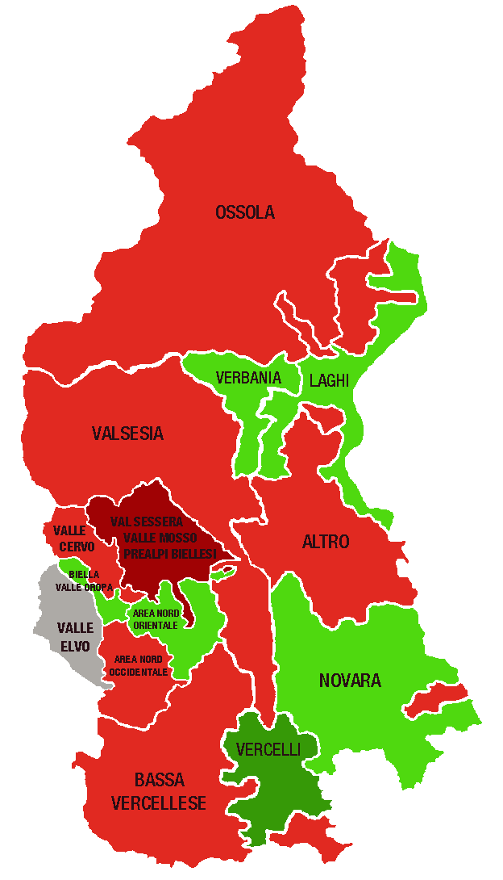
Piemonte Nord. Indice di specializzazione del commercio per area territoriale, 1° sem. 2021 |  |  | DELEGAZIONI | INDICE valori
 |  |  | BIELLA | 0.96
 | Area | Indice di specializzazione | Biella, Valle Oropa | 1.03
 | PROVINCE |  | Valle Elvo | 0.79
 | Vercelli | 1.05 | Valle Cervo | 0.98
 | Verbano Cusio Ossola | 1.01 | Val Sessera, Valle Mosso e Prealpi Biellesi | 0.85
 | Novara | 0.99 | Area Nord Occidentale (pianura) | 0.95
 | Biella | 0.96 | Area Nord Orientale (pianura) | 1.01
 | DELEGAZIONI |  | NOVARA | 0.99
 | Vercelli | 1.23 | VCO | 1.01
 | Laghi | 1.05 | Novara | 1.02
 | Biella, Valle Oropa | 1.03 | Ossola | 0.94
 | Verbania | 1.02 | Verbania | 1.02
 | Novara | 1.02 | Laghi | 1.05
 | Area Nord Orientale (pianura) | 1.01 | Altro | 0.95
 | Valle Cervo | 0.98 | VERCELLI | 1.05
 | Bassa vercellese | 0.97 | Vercelli | 1.23
 | Altro | 0.95 | Valsesia | 0.95
 | Valsesia | 0.95 | Bassa vercellese | 0.97
 | Area Nord Occidentale (pianura) | 0.95 | PIEMONTE NORD | 1.00
 | Ossola | 0.94
 | Val Sessera, Valle Mosso e Prealpi Biellesi | 0.85
 | Valle Elvo | 0.79 | DELEGAZIONI | TOTALE COMMERCIO
...
 |  |  | Biella, Valle Oropa
 |  |  | Valle Elvo
 |  |  | Valle Cervo
 |  |  | Val Sessera, Valle Mosso e Prealpi Biellesi
 |  |  | Area Nord Occidentale (pianura)
 | LEGENDA | VALORE DELL'INDICE | Area Nord Orientale (pianura)
 |  | > 1,1 | Novara
 |  | DA 1 A 1,1 | Ossola
 |  | DA 0,9 A 1 | Verbania
 |  | DA 0,8 A 0,9 | Laghi
 |  | <0,8 | Altro
 |  |  | Vercelli
 |  |  | Valsesia
 |  |  | Bassa vercellese

 |  |  | PIEMONTE NORD
 |  |  |  | TOTALE COMMERCIO
...
 |  |  | Piemonte Nord

 |  |  | CLASSIFICA
...

3. Servizio turistico
 |  |  |  |  |  |  |  | NB: NON SI POSSONO CONFRONTARE I VALORI DEL PIEMONTE NORD CON I REPORT PRECEDENTI

PIEMONTE NORD
 | Piemonte Nord
Alberghi e strutture ricettive | 895
Bar e attività di ristorazione | 6,403
Altre attività turistiche | 1,647
...
 |  |  |  |  |  |  |  | Consistenza
Bar e attività di ristorazione |  | Altre attività turistiche
1° sem. 2021 | Comp. % | 1° sem. 2021 | Comp. % |  |  |  |  |  | Alberghi e strutture ricettive | Bar e attività di ristorazione | Altre attività turistiche
31,172 | 72.3% | 8,497 | 19.7% |  |  |  |  | Piemonte Nord | 895 | 6,403 | 1,647
6,403 | 71.6% | 1,647 | 18.4%
...
1,177 | 74.5% | 309 | 19.6%
2,410 | 72.6% | 689 | 20.8%
1,608 | 67.4% | 339 | 14.2%
1,208 | 72.8% | 310 | 18.7%
...
 |  | Bar e attività di ristorazione |  |  | Altre attività turistiche
Var. ass. 20-21 | Var. % 20-21 | 1° sem. 2021 | Var. ass. 20-21 | Var. % 20-21 | 1° sem. 2021 | Var. ass. 20-21 | Var. % 20-21
45 | 1.3% | 31,172 | 171 | 0.6% | 8,497 | 71 | 0.8%
22 | 2.5% | 6,403 | 65 | 1.0% | 1,647 | 18 | 1.1%
...
6 | 6.9% | 1,177 | 12 | 1.0% | 309 | 3 | 1.0%
7 | 3.3% | 2,410 | 23 | 1.0% | 689 | 6 | 0.9%
7 | 1.6% | 1,608 | 29 | 1.8% | 339 | 11 | 3.4%
2 | 1.4% | 1,208 | 1 | 0.1% | 310 | -2 | -0.6%
...
REGIONE
 | Alberghi e strutture ricettive | Bar ed esercizi senza cucina | Altre attività turistiche
2016 | 100 | 100 | 100
2017 | 103 | 101 | 104
2018 | 106 | 102 | 105
2019 | 110 | 102 | 108
2020 | 110 | 103 | 108
1_2021 | 111 | 104 | 109
2020 | 1_2021 | Var. ass. 16-21 | Var. % 16-21
3,377 | 3,422 | 343 | 11.1%
31,001 | 31,172 | 1,142 | 3.8%
8,426 | 8,497 | 726 | 9.3%
42,804 | 43,091 | 2,211 | 5.4%
...
2020 | 1_2021
110 | 111
103 | 104
108 | 109

PIEMONTE NORD
 | Alberghi e strutture ricettive | Bar ed esercizi senza cucina | Altre attività turistiche
2016 | 100 | 100 | 100
2017 | 102 | 101 | 102
2018 | 107 | 102 | 106
2019 | 111 | 101 | 109
2020 | 112 | 102 | 108
1_2021 | 115 | 103 | 109
...
2020 | 1_2021 | Var. ass. 16-21 | Var. % 16-21
873 | 895 | 117 | 15.0%
6,338 | 6,403 | 195 | 3.1%
1,629 | 1,647 | 133 | 8.8%
8,840 | 8,945 | 445 | 5.2%
...
2020 | 1_2021
112 | 115
102 | 103
108 | 109

BIELLA
 | Alberghi e strutture ricettive | Bar ed esercizi senza cucina | Altre attività turistiche
2016 | 100 | 100 | 100
2017 | 101 | 102 | 103
2018 | 121 | 101 | 104
2019 | 114 | 101 | 112
2020 | 114 | 101 | 113
1_2021 | 122 | 102 | 114
...
2020 | 1_2021 | Var. ass. 16-21 | Var. % 16-21
87 | 93 | 17 | 22.4%
1,165 | 1,177 | 26 | 2.3%
306 | 309 | 38 | 14.0%
1,558 | 1,579 | 81 | 5.4%
...
2020 | 1_2021
114 | 122
101 | 102
113 | 114

NOVARA
 | Alberghi e strutture ricettive | Bar ed esercizi senza cucina | Altre attività turistiche
2016 | 100 | 100 | 100
2017 | 106 | 101 | 100
2018 | 104 | 102 | 106
2019 | 108 | 101 | 105
2020 | 109 | 101 | 104
1_2021 | 113 | 102 | 105
...
2020 | 1_2021 | Var. ass. 16-21 | Var. % 16-21
214 | 221 | 25 | 12.8%
2,387 | 2,410 | 57 | 2.4%
683 | 689 | 32 | 4.9%
3,284 | 3,320 | 114 | 3.6%
...
2020 | 1_2021
109 | 113
101 | 102
104 | 105

VERBANO CUSIO OSSOLA
 | Alberghi e strutture ricettive | Bar ed esercizi senza cucina | Altre attività turistiche
2016 | 100 | 100 | 100
2017 | 101 | 101 | 105
2018 | 107 | 102 | 107
2019 | 115 | 102 | 115
2020 | 115 | 103 | 112
1_2021 | 117 | 105 | 116
...
2020 | 1_2021 | Var. ass. 16-21 | Var. % 16-21
433 | 440 | 65 | 17.3%
1,579 | 1,608 | 79 | 5.2%
328 | 339 | 47 | 16.1%
2,340 | 2,387 | 191 | 8.7%
...
2020 | 1_2021
115 | 117
103 | 105
112 | 116
...
VERCELLI
 | Alberghi e strutture ricettive | Bar ed esercizi senza cucina | Altre attività turistiche
2016 | 100 | 100 | 100
2017 | 97 | 102 | 104
2018 | 102 | 101 | 106
2019 | 103 | 102 | 109
2020 | 106 | 103 | 106
1_2021 | 108 | 103 | 105
2020 | 1_2021 | Var. ass. 16-21 | Var. % 16-21
139 | 141 | 10 | 7.6%
1,207 | 1,208 | 33 | 2.8%
312 | 310 | 16 | 5.4%
1,658 | 1,659 | 59 | 3.7%
...
2020 | 1_2021
106 | 108
103 | 103
106 | 105

3. Specializzazione
INDICE DI SPECIALIZZAZIONE DEL TURISMO AL 1° SEM. 2021

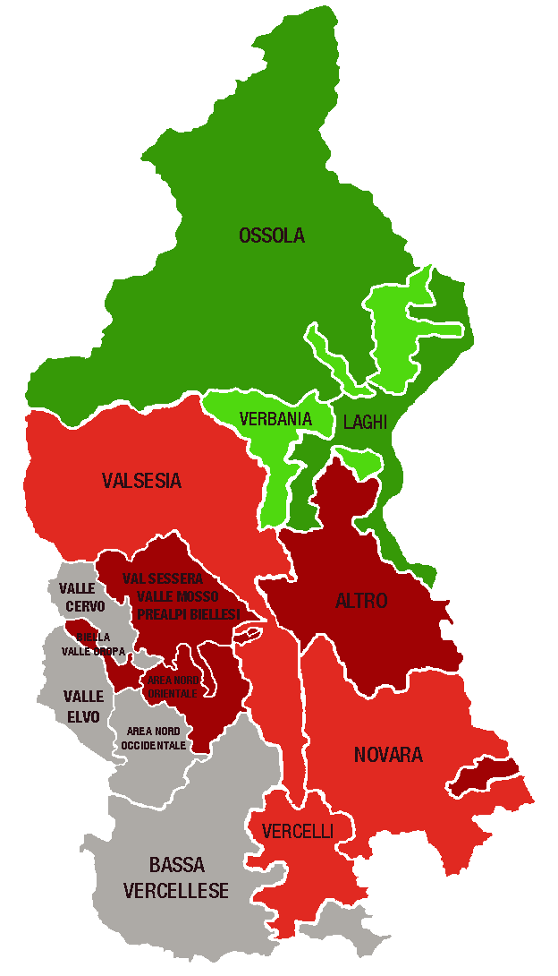
Piemonte Nord. Indice di specializzazione del turismo per area territoriale, 1° sem. 2021 |  |  | DELEGAZIONI | INDICE valori
 |  |  | BIELLA | 0.81
 | Area | Indice di specializzazione | Biella, Valle Oropa | 0.89
 | PROVINCE |  | Valle Elvo | 0.68
 | Verbano Cusio Ossola | 1.51 | Valle Cervo | 0.72
 | Novara | 0.93 | Val Sessera, Valle Mosso e Prealpi Biellesi | 0.80
 | Vercelli | 0.90 | Area Nord Occidentale (pianura) | 0.80
 | Biella | 0.81 | Area Nord Orientale (pianura) | 0.78
 | DELEGAZIONI |  | NOVARA | 0.93
 | Laghi | 1.59 | VCO | 1.51
 | Ossola | 1.44 | Novara | 0.91
 | Verbania | 1.10 | Ossola | 1.44
 | Valsesia | 0.99 | Verbania | 1.10
 | Vercelli | 0.99 | Laghi | 1.59
 | Novara | 0.91 | Altro | 0.82
 | Biella, Valle Oropa | 0.89 | VERCELLI | 0.90
 | Altro | 0.82 | Vercelli | 0.99
 | Val Sessera, Valle Mosso e Prealpi Biellesi | 0.80 | Valsesia | 0.99
 | Area Nord Occidentale (pianura) | 0.80 | Bassa vercellese | 0.73
 | Area Nord Orientale (pianura) | 0.78 | PIEMONTE NORD | 1.00
 | Bassa vercellese | 0.73
 | Valle Cervo | 0.72
 | Valle Elvo | 0.68 | DELEGAZIONI | TOTALE TURISMO
...
 |  |  | Biella, Valle Oropa
 |  |  | Valle Elvo
 |  |  | Valle Cervo
 |  |  | Val Sessera, Valle Mosso e Prealpi Biellesi
 |  |  | Area Nord Occidentale (pianura)
 | LEGENDA | VALORE DELL'INDICE | Area Nord Orientale (pianura)
 |  | > 1,1 | Novara
 |  | DA 1 A 1,1 | Ossola
 |  | DA 0,9 A 1 | Verbania
 |  | DA 0,8 A 0,9 | Laghi
 |  | <0,8 | Altro
 |  |  | Vercelli
 |  |  | Valsesia
 |  |  | Bassa vercellese

 |  |  | PIEMONTE NORD
 |  |  |  | TOTALE TURISMO
...
 |  |  | Piemonte Nord

 |  |  | CLASSIFICA
...

4. Tipologia clientela
 |  |  |  |  |  |  |  | NB: NON SI POSSONO CONFRONTARE I VALORI DEL PIEMONTE NORD CON I REPORT PRECEDENTI

PIEMONTE NORD
 | Piemonte Nord
Servizi alle imprese | 6,691
Servizi alla persona | 6,016
Altre attività di servizi | 10,966
...
 |  |  |  |  |  |  |  | Consistenza
Servizi alla persona |  | Altre attività di servizi
1° sem. 2021 | Comp. % | 1° sem. 2021 | Comp. % |  |  |  |  |  | Servizi alle imprese | Servizi alla persona | Altre attività di servizi
33,139 | 23.7% | 61,493 | 44.0% |  |  |  |  | Piemonte Nord | 6,691 | 6,016 | 10,966
6,016 | 25.4% | 10,966 | 46.3%
...
1,206 | 21.3% | 3,072 | 54.4%
2,506 | 24.5% | 4,376 | 42.7%
1,099 | 29.8% | 1,731 | 46.9%
1,205 | 29.4% | 1,787 | 43.6%
...
 |  | Servizi alla persona |  |  | Altre attività di servizi
Var. ass. 20-21 | Var. % 20-21 | 1° sem. 2021 | Var. ass. 20-21 | Var. % 20-21 | 1° sem. 2021 | Var. ass. 20-21 | Var. % 20-21
1,105 | 2.5% | 33,139 | 275 | 0.8% | 61,493 | 489 | 0.8%
132 | 2.0% | 6,016 | 49 | 0.8% | 10,966 | 117 | 1.1%
...
30 | 2.2% | 1,206 | 17 | 1.4% | 3,072 | 19 | 0.6%
56 | 1.7% | 2,506 | 4 | 0.2% | 4,376 | 77 | 1.8%
14 | 1.7% | 1,099 | 16 | 1.5% | 1,731 | 24 | 1.4%
32 | 3.0% | 1,205 | 12 | 1.0% | 1,787 | -3 | -0.2%
...
REGIONE
 | Servizi alle imprese | Servizi alla persona | Altre attività di servizi
2016 | 100 | 100 | 100
2017 | 101 | 102 | 100
2018 | 103 | 103 | 100
2019 | 104 | 105 | 101
2020 | 106 | 106 | 101
1_2021 | 108 | 107 | 102
2020 | 1_2021 | Var. ass. 16-21 | Var. % 16-21
43,910 | 45,015 | 3,467 | 8.3%
32,864 | 33,139 | 2,225 | 7.2%
61,004 | 61,493 | 1,191 | 2.0%
137,778 | 139,647 | 6,883 | 5.2%
...
2020 | 1_2021
106 | 108
106 | 107
101 | 102

PIEMONTE NORD
 | Servizi alle imprese | Servizi alla persona | Altre attività di servizi
2016 | 100 | 100 | 100
2017 | 102 | 101 | 100
2018 | 102 | 101 | 100
2019 | 103 | 102 | 100
2020 | 105 | 101 | 100
1_2021 | 107 | 102 | 101
...
2020 | 1_2021 | Var. ass. 16-21 | Var. % 16-21
6,559 | 6,691 | 418 | 6.7%
5,967 | 6,016 | 132 | 2.2%
10,849 | 10,966 | 109 | 1.0%
23,375 | 23,673 | 659 | 2.9%
...
2020 | 1_2021
105 | 107
101 | 102
100 | 101

BIELLA
 | Servizi alle imprese | Servizi alla persona | Altre attività di servizi
2016 | 100 | 100 | 100
2017 | 103 | 99 | 99
2018 | 104 | 98 | 98
2019 | 105 | 98 | 98
2020 | 105 | 97 | 97
1_2021 | 107 | 98 | 97
...
2020 | 1_2021 | Var. ass. 16-21 | Var. % 16-21
1,343 | 1,373 | 94 | 7.3%
1,189 | 1,206 | -24 | -2.0%
3,053 | 3,072 | -80 | -2.5%
5,585 | 5,651 | -10 | -0.2%
...
2020 | 1_2021
105 | 107
97 | 98
97 | 97

NOVARA
 | Servizi alle imprese | Servizi alla persona | Altre attività di servizi
2016 | 100 | 100 | 100
2017 | 102 | 101 | 100
2018 | 102 | 102 | 100
2019 | 103 | 102 | 101
2020 | 105 | 102 | 101
1_2021 | 106 | 102 | 103
...
2020 | 1_2021 | Var. ass. 16-21 | Var. % 16-21
3,302 | 3,358 | 200 | 6.3%
2,502 | 2,506 | 58 | 2.4%
4,299 | 4,376 | 121 | 2.8%
10,103 | 10,240 | 379 | 3.8%
...
2020 | 1_2021
105 | 106
102 | 102
101 | 103

VERBANO CUSIO OSSOLA
 | Servizi alle imprese | Servizi alla persona | Altre attività di servizi
2016 | 100 | 100 | 100
2017 | 99 | 100 | 101
2018 | 100 | 103 | 102
2019 | 100 | 104 | 102
2020 | 101 | 104 | 103
1_2021 | 103 | 105 | 104
...
2020 | 1_2021 | Var. ass. 16-21 | Var. % 16-21
843 | 857 | 26 | 3.1%
1,083 | 1,099 | 56 | 5.4%
1,707 | 1,731 | 67 | 4.0%
3,633 | 3,687 | 149 | 4.2%
...
2020 | 1_2021
101 | 103
104 | 105
103 | 104
...
VERCELLI
 | Servizi alle imprese | Servizi alla persona | Altre attività di servizi
2016 | 100 | 100 | 100
2017 | 102 | 101 | 100
2018 | 104 | 102 | 100
2019 | 107 | 104 | 100
2020 | 107 | 103 | 100
1_2021 | 110 | 104 | 100
2020 | 1_2021 | Var. ass. 16-21 | Var. % 16-21
1,071 | 1,103 | 98 | 9.8%
1,193 | 1,205 | 42 | 3.6%
1,790 | 1,787 | 1 | 0.1%
4,054 | 4,095 | 141 | 3.6%
...
2020 | 1_2021
107 | 110
103 | 104
100 | 100

4. Specializzazione
INDICE DI SPECIALIZZAZIONE DEI SERVIZI AL 1° SEM. 2021

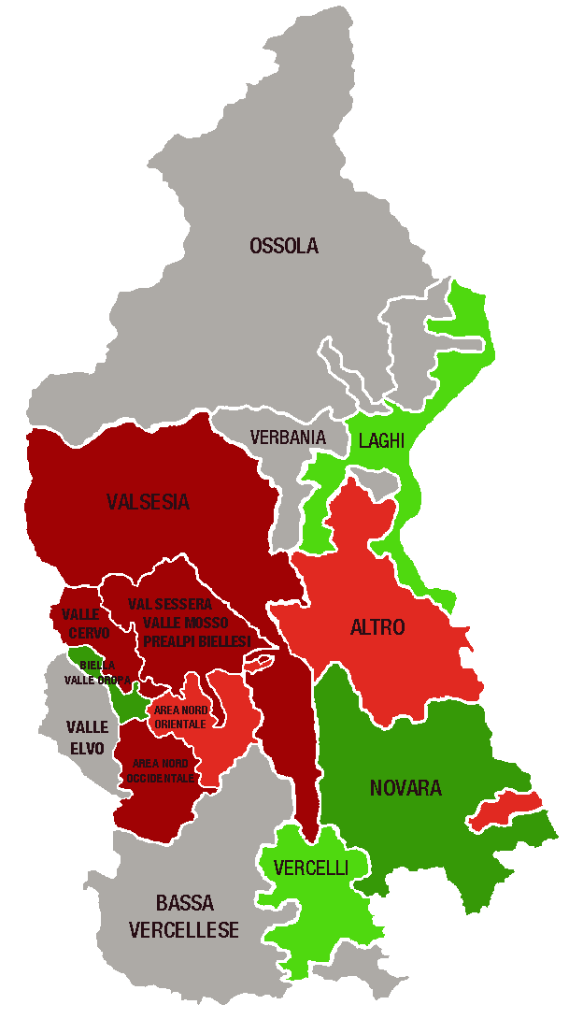
Piemonte Nord. Indice di specializzazione dei servizi per area territoriale, 1° sem. 2021 |  |  | DELEGAZIONI | INDICE valori
 |  |  | BIELLA | 1.10
 | Area | Indice di specializzazione | Biella, Valle Oropa | 1.59
 | PROVINCE |  | Valle Elvo | 0.76
 | Biella | 1.10 | Valle Cervo | 0.81
 | Novara | 1.08 | Val Sessera, Valle Mosso e Prealpi Biellesi | 0.83
 | Verbano Cusio Ossola | 0.88 | Area Nord Occidentale (pianura) | 0.81
 | Vercelli | 0.84 | Area Nord Orientale (pianura) | 0.92
 | DELEGAZIONI |  | NOVARA | 1.08
 | Biella, Valle Oropa | 1.59 | VCO | 0.88
 | Novara | 1.20 | Novara | 1.20
 | Vercelli | 1.05 | Ossola | 0.77
 | Laghi | 1.04 | Verbania | 0.78
 | Altro | 0.94 | Laghi | 1.04
 | Area Nord Orientale (pianura) | 0.92 | Altro | 0.94
 | Val Sessera, Valle Mosso e Prealpi Biellesi | 0.83 | VERCELLI | 0.84
 | Valle Cervo | 0.81 | Vercelli | 1.05
 | Area Nord Occidentale (pianura) | 0.81 | Valsesia | 0.80
 | Valsesia | 0.80 | Bassa vercellese | 0.67
 | Verbania | 0.78 | PIEMONTE NORD | 1.00
 | Ossola | 0.77
 | Valle Elvo | 0.76
 | Bassa vercellese | 0.67 | DELEGAZIONI | TOTALE SERVIZI
...
 |  |  | Biella, Valle Oropa
 |  |  | Valle Elvo
 |  |  | Valle Cervo
 |  |  | Val Sessera, Valle Mosso e Prealpi Biellesi
 |  |  | Area Nord Occidentale (pianura)
 | LEGENDA | VALORE DELL'INDICE | Area Nord Orientale (pianura)
 |  | > 1,1 | Novara
 |  | DA 1 A 1,1 | Ossola
 |  | DA 0,9 A 1 | Verbania
 |  | DA 0,8 A 0,9 | Laghi
 |  | <0,8 | Altro
 |  |  | Vercelli
 |  |  | Valsesia
 |  |  | Bassa vercellese

 |  |  | PIEMONTE NORD
 |  |  |  | TOTALE SERVIZI
...
 |  |  | Piemonte Nord

 |  |  | CLASSIFICA
...

